Links
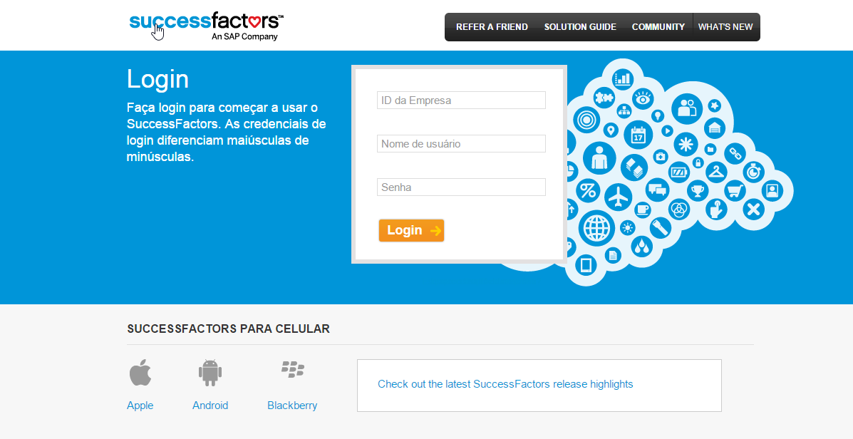
VOLTAR A TABELA DE CONTEÚDOS
TEST
ID Compañía
Aplicación de SF | https://performancemanager8.successfactors.com/login

PRODUCTION
ID Compañía
Aplicación de SF | https://performancemanager8.successfactors.com/login

Nombre de usuario (test):

Informações Biográficas
VOLTAR A TABELA DE CONTEÚDOS
Alinhamento do Processo | Refinamento da configuração | Informações Biográficas
 |  | personInfo |  |  |  |  |  |  |  |  |  |  |  |  |  |  |  |  |  |  |  |  | Aprenda mais sobre esta funcionalidade:
 |  | Id de Campo | Rótulo SF | Tipo | SAP | Comprimento Máximo | Utilizado? | Rótulo do Cliente | Obrigatório? | Lista de valores | pii (Inf. Sensível) | Precisão Decimal | Otros Campos | Auto-serviço | Gestor | Administrador Corporativo Global | Administrador de Recursos Humanos | Supervisor de Folha de Pagamento | Equipe de Compensação | Equipe da Folha do Pagamento | Información Global del Colaborador | Comentários | O Portlet de informação pessoal define a informação biográfica básica do empregado e o ID do usuário utilizado internamente em a companhia.
X |  | person-id-external | ID da pessoa | STRING | P0105-USRID | 32 | Si | N° pessoal | Si | No | No | No | No | V | V | V | V | V | V | V | V
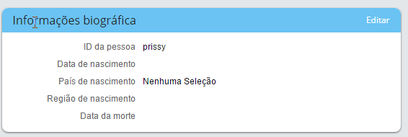
 |  | date-of-birth | Data de nascimento | DATE | P0002-GBDAT |  | Si | Data de nascimento | Si | No | No | No | No | V | V | V | V | V | V | M | V
X |  | country-of-birth | País de nascimento | COUNTRY | P0002-GBLND | 100 | Si | País Nascimento | No | Sistema (estándar) | No | No | No | V | V | V | V | V | V | M | V
X |  | date-of-death | Data da morte | DATE |  |  | Si | Data da morte | No | No | No | No | No | V | V | V | V | V | V | M | V
X |  | place-of-birth | Local de nascimento | STRING | P0002-GBORT | 100 | Si | Local Nascimento | No | No | No | No | No | V | V | V | V | V | V | M | V
 |  | birth-name | Nome de batismo | STRING |  | 128 | No |  | No | No | No | No | No | V | V | V | V | V | V | M | V

Alinhamento do Processo | Refinamento da configuração | User Name in Add New Employee - Identity
 |  | Id de Campo | Etiqueta SF | Tipo | SAP | Longitud Máxima | Utilizado? | Etiqueta de Cliente | Requerido? | Listado de Valores | pii | Precisión Decimal | Otros Campos | Autoservicio | Manager | Administrador Global Corporativo | Administrador de Recursos Humanos | Supervisor de Remuneraciones | Consulta Compensaciones | Consulta de Remuneraciones | Información Global del Colaborador | Comentários
 |  | user-name | Nombre de usuario | STRING |  |  | Si | ID da pessoa | Si | NO | No | NO | NO | M | V | T | M | V | V | V | V

Informações Pessoais
VOLTAR A TABELA DE CONTEÚDOS |  |  | Lista de Valores
Alinhamento do Processo | Refinamento da configuração | Informações Pessoais
 |  | personalInfo |  |  |  |  |  |  |  |  |  |  |  |  |  |  |  |  |  |  |  |  | Aprenda mais sobre esta funcionalidade:
 |  | Id de Campo | Rótulo SF | Tipo | SAP | Comprimento Máximo | Utilizado? | Rótulo do Cliente | Obrigatório? | Lista de valores | pii (Inf. Sensível) | Precisão Decimal | Otros Campos | Auto-serviço | Gestor | Administrador Corporativo Global | Administrador de Recursos Humanos | Supervisor de Folha de Pagamento | Equipe de Compensação | Equipe da Folha do Pagamento | Información Global del Colaborador | Comentários | O Portlet de informações Pessoais armazena o nome e outras informações demográficas do empregado. Neste portlet é possível ver o histórico da informação. Nota 1: Nomes alternativos são utilizados para caracteres Não padrões. Nota 2: Também é possível armazenar informação Global do Empregado.
 |  | start-date | Fecha de inicio | DATE |  |  | Si | Data inicial | Si | No | No | NO | NO | V | V | V | V | V | V | V | V
 |  | end-date | Fecha fin | DATE |  |  | Si | Data final | Si | No | No | NO | NO | V | V | V | V | V | V | V | V
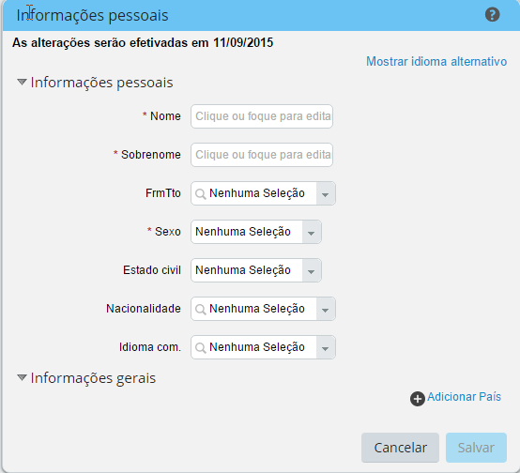
 |  | gender | Sexo | STRING | Q0002-GESC2 | 2 | Si | Sexo | Si | Sistema (estándar) | No | NO | NO | V | V | V | V | V | V | V | V
 |  | marital-status | Estado civil | STRING | Q0002-FATXT | 38 | Si | Estado civil | No | Sistema | No | NO | NO | V | V | V | V | V | V | V | V
X |  | native-preferred-lang | Idioma nativo preferido | STRING | P0002-SPRSL | 256 | Si | Idioma com | No | Picklist: LANGUAGE | No | NO | NO | V | V | V | V | V | V | V | V
 |  | first-name | Nome | STRING | P0002-VORNA | 128 | Si | Nome | Si | No | No | NO | NO | V | V | V | V | V | V | V | V
 |  | last-name | Sobrenome | STRING | P0002-NACHN | 128 | Si | Sobrenome | Si | No | No | NO | NO | V | V | V | V | V | V | V | V
 |  | second-last-name | Segundo Sobrenome | STRING |  | 128 | No |  | No | No | No | No | No | NA | NA | NA | NA | NA | NA | NA | NA
 |  | middle-name | Nome do meio | STRING |  | 128 | No |  | No | No | No | NO | NO | V | V | V | V | V | V | V | V
 |  | first-name-alt1 | Nome Alternativo | STRING |  | 128 | No |  | No | No | No | NO | NO | V | V | V | V | V | V | V | V
 |  | last-name-alt1 | Sobrenome Alternativo | STRING |  | 128 | No |  | No | No | No | NO | NO | V | V | V | V | V | V | V | V
 |  | middle-name-alt1 | Segundo apellido alternativo | STRING |  | 128 | No |  | No | No | No | NO | NO | V | V | V | V | V | V | V | V
 |  | first-name-alt2 | Segundo nombre alternativo | STRING |  | 128 | No |  | No | No | No | NO | NO | V | V | V | V | V | V | V | V
 |  | name-alt2 | Segundo apellido alternativo | STRING |  | 128 | No |  | No | No | No | NO | NO | V | V | V | V | V | V | M | V
 |  | middle-name-alt2 | Segundo Apellido Alternativo | STRING |  | 128 | No |  | No | No | No | NO | NO | V | V | V | V | V | V | M | V
X |  | salutation | Saudação | STRING |  | 128 | No |  | Si | Picklist: SALUTATION | No | NO | NO | V | V | V | V | V | V | M | V
 |  | suffix | Sufixo | STRING | Q0002-ANREX | 128 | Si | Forma Tratamento | No | Picklist: namesuffix | No | NO | NO | V | V | V | V | V | V | M | V
 |  | display-name | Nome de Exibição | STRING |  | 128 | Si | Nome | No | No
 |  | formal-name | Nome Formal | STRING |  |  | No |  | No | No
 |  | title | Título | STRING |  |  | No
 |  | preferred-name | Nome Preferido | STRING |  |  | No
 |  | birth-name | Nome de Batismo | STRING |  |  | No
 |  | initial | Iniciais | STRING |  |  | No
 |  | second-title | Segundo Título | STRING |  |  | No
 |  | name-prefix | Prefixo | STRING |  |  | No
 |  | since | Estado civil desde | DATE |  |  | No
X |  | nationality | Nacionalidade | STRING | P0002-NATIO | 128 | Si | Nacionalidade | No | Sistema | No | NO | NO | V | V | V | V | V | V | M | V
 |  | second-nationality | Segunda Nacionalidade | STRING |  |  | No
 |  | third-nationality | Terceira Nacionalidade | STRING |  | 128 | No |  | Si |  | No | NO | NO | V | V | V | V | V | V | M | V
 |  | challenge-status | Status da Deficiência | STRING |  |  | No
 |  | certified-start-date | Data de Início do Certificado | STRING |  |  | No
 |  | certified-end-date | Data do Término do Certificado | STRING |  |  | No
 |  | custom-string1
 |  | custom-string2
 |  | custom-string3
 |  | custom-string4
 |  | custom-string5
 |  | custom-string6
 |  | custom-string7
 |  | custom-string8
 |  | custom-string9
 |  | custom-string10
 |  | custom-string11
 |  | custom-string12
 |  | custom-string15
 |  | custom-string16

Informação Global
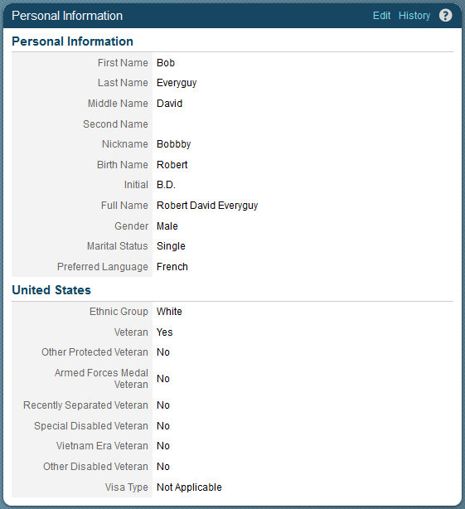
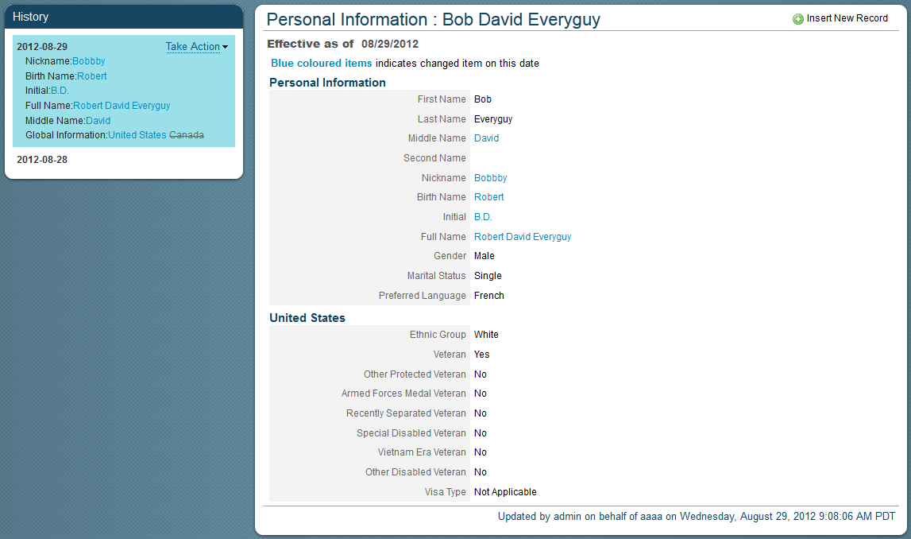
VOLTAR A TABELA DE CONTEÚDOS |  |  | Lista de Valores
Alinhamento do Processo | Refinamento da configuração | Informação Global- Brazil (BRA)
 |  | Id del campo en el sistema | Rótulo SF | SAP | Tipo | Comprimento Máximo | Utilizado? | Rótulo do Cliente | Obrigatório? | Lista de valores | pii (Inf. Sensível) | Precisão Decimal | Otros Campos | Auto-serviço | Gestor | Administrador Corporativo Global | Administrador de Recursos Humanos | Supervisor de Folha de Pagamento | Equipe de Compensação | Equipe da Folha do Pagamento | Información Global del Colaborador | Comentários
 |  | start-date | Fecha inicio |  | DATE |  | Si |  | Si |  | No | No | No | Definir Roles y Perfiles
 |  | end-date | Fecha fin |  | DATE |  | Si |  | Si |  | No | No | No
 |  | country | País |  | COUNTRY |  | Si | País | Si |  | No | No | No
 |  | Id del campo en el sistema | Rótulo SF | SAP | Tipo | Comprimento Máximo | Utilizado? | Rótulo do Cliente | Obrigatório? | Lista de valores | pii (Inf. Sensível) | Precisão Decimal | Otros Campos | Auto-serviço | Gestor | Administrador Corporativo Global | Administrador de Recursos Humanos | Supervisor de Folha de Pagamento | Equipe de Compensação | Equipe da Folha do Pagamento | Información Global del Colaborador | Comentários
 |  | genericString1 | Institución de Previsión |  | STRING | 256 | Si |  | Si | Picklist: INSTITUCIONDEPREVISION | No | No | No | No | No | T | M | M | V | V | V
 |  | genericDate1 | Fecha Incorporación Ins Prev. |  | DATE | 256 | Si |  | No | NO | No | No | No | No | No | T | M | M | V | V | V
 |  | genericString2 | Institución de Salud |  | STRING | 256 | Si |  | Si | Picklist: INSTITUCIONDESALUD | No | No | No | No | No | T | M | M | V | V | V
 |  | genericString3 | N° Doc. Ins Salud |  | STRING | 256 | Si |  | No | NO | No | No | No | No | No | T | M | M | V | V | V
 |  | genericDate2 | Fecha Vencimiento Plan Salud |  | DATE | 256 | Si |  | No | NO | No | No | No | No | No | T | M | M | V | V | V
 |  | genericString4 | Convenio Colectivo de Salud |  | STRING | 256 | Si |  | SI | si/no | No | No | No | No | No | T | M | M | V | V | V
 |  | genericString5 | Caja Compensación |  | STRING | 256 | Si |  | Si | Picklist: CAJADECOMPENSACION | No | No | No | No | No | T | M | M | V | V | V
 |  | genericString18 | Mutual de Seguridad |  | STRING | 256 | Si |  | Si | Picklist: MUTUALDESEGURIDAD | No | No | No | ?? | ?? | ?? | ?? | ?? | ?? | ?? | ??
 |  | genericString19 | Prestaciones Complementarias |  | STRING | 256 | Si |  | SI | si/no | No | No | No | No | No | T | M | M | V | V | V
 |  | genericDate4 | Fecha Inicio Seguro Cesantía |  | DATE | 256 | Si |  | Si | NO | No | No | No | No | No | T | M | M | V | V | V
 |  | genericDate6 | Fecha Término Seguro Cesantía |  | DATE | 256 | Si |  | Si | NO | No | No | No | No | V | T | M | M | V | V | V
 |  | genericString8 | INE |  | STRING | 256 | Si |  | No | Picklist: INE | No | No | No | No | No | T | M | M | V | V | V
 |  | genericString9 | Seguro Vida |  | STRING | 256 | Si |  | Si | Picklist: SEGURODEVIDA | No | No | No | No | No | T | M | M | V | V | V
 |  | genericString10 | Seguro Salud |  | STRING | 256 | Si |  | Si | si/no | No | No | No | No | No | T | M | M | V | V | V
 |  | genericString11 | Pensionados |  | STRING | 256 | Si |  | No | Picklist: PENSIONADO | No | No | No | No | No | T | M | M | V | V | V
 |  | genericString12 | Sindicalizado |  | STRING | 256 | Si |  | No | Picklist: SINDICATOS | No | No | No | No | No | T | M | M | V | V | V
 |  | genericString13 | Zona Extrema |  | STRING | 256 | Si |  | Si | si/no | No | No | No | No | No | T | M | M | V | V | V
 |  | genericNumber1 | Clase |  | LONG | 256 | Si |  | Si | Picklist: CLASE | No | No | No | No | No | T | M | M | V | V | V
 |  | genericString14 | Trabajo Pesado |  | STRING | 256 | Si |  | Si | Picklist: TRABAJOPESADO | No | No | No | No | No | T | M | M | V | V | V
 |  | genericNumber2 | Piso |  | LONG | 256 | Si |  | No | NO | No | No | No | No | No | T | M | M | V | V | V
 |  | genericString15 | Edificio |  | STRING | 256 | Si |  | No | NO | No | No | No | No | No | T | M | M | V | V | V
 |  | genericString16 | Número Credencial/Tarjeta Acceso |  | STRING | 256 | Si |  | No | NO | No | No | No | No | No | T | M | M | V | V | V
 |  | genericString17 | Franquicia Sence |  | STRING | 256 | Si |  | Si | Picklist: SENCE | No | No | No | No | V | T | M | M | V | V | V

Documentos
VOLTAR A TABELA DE CONTEÚDOS |  |  | Lista de Valores
Alinhamento do Processo | Refinamento da configuração | Documentos
 |  | Información del ID Nacional(Nacional ID Card) |  |  |  |  |  |  |  |  |  |  |  |  |  |  |  |  |  |  |  |  | Aprenda mais sobre esta funcionalidade:
 |  | Id de Campo | Rótulo SF | SAP | Tipo | Comprimento Máximo | Utilizado? | Rótulo do Cliente | Obrigatório? | Lista de valores | pii (Inf. Sensível) | Precisão Decimal | Otros Campos | Auto-serviço | Gestor | Administrador Corporativo Global | Administrador de Recursos Humanos | Supervisor de Folha de Pagamento | Equipe de Compensação | Equipe da Folha do Pagamento | Información Global del Colaborador | Comentários | A informação do ID Nacional é utilizada para obter os impostos do empregado baseado no identificador que é outorgado pelo seu Governo Local. Um empregado pode ter um ID Nacional por Tipo y por País. O sistema não aceita ter 2 empregados com o mesmo ID Nacional, Tipo e País. O ID Nacional também se utiliza como referencia do sistema para empregados existentes em novos processos de admissão.
 |  | country | País |  | STRING | 100 | Si | País | Si | Configured Countries | No | No | No | V | V | V | V | V | V | M | V
X |  | card-type | Tipo de cartão de ID nacional | P0465-TPDOC | STRING | 256 | Si | Tipo de Documento | Si | Configured Types | No | No | No | V | V | V | V | V | V | M | V
 |  | national-id | ID Nacional |  | STRING | 256 | Si | Número | Si | NO | No | No | No | V | V | V | V | V | V | M | V
 |  | custom-date1 | Data de Emissão | P0465-DT_EMIS | DATE |  | Si | Data de Emissão | No | No | No | No | No | V | V | V | V | V | V | M | V
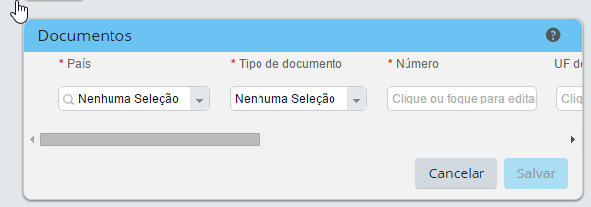
 |  | custom-string1 | UF de Expedição | P0465-ES_EMIS | STRING |  | Si | UF de Expedição | No | NO | No | No | No | V | V | V | V | V | V | M | V | Não tem tradução para outros idiomas
 |  | custom-string2 | Órgão Emissor | Q0465-RGORG | STRING |  | Si | Órgão Emissor | No | NO | No | No | No | V | V | V | V | V | V | M | V | Não tem tradução para outros idiomas
 |  | custom-string3 | Nome do Conselho + Sigla | P0465-CREG_NAME /P0465-CREGE_INIT | STRING |  | Si | Conselho | No | NO | No | No | No | V | V | V | V | V | V | M | V | Não tem tradução para outros idiomas
 |  | custom-date2 | Data de Vencimento |  | DATE |  | No | Data de Vencimento | No | No | No | No | SI | V | V | V | V | V | V | M | V
X |  | isPrimary | É primário |  | BOOLEAN | 1 | No | É primário | No | Boolean: True/False
X |  | customizado | Anexo |  | BOOLEAN | 1 | No | Anexado | No |  |  |  |  | V | V | V | V | V | V | M | V

 |  | Formatos del ID Nacional |  |  |  |  |  |  |  |  |  |  |  |  |  |  |  |  |  |  |  |  |  | Aprenda más sobre esta funcionalidad:
 |  | País | ID Nacional | SAP | Descripción ID Nacional |  |  |  | Formato |  | Expresión Técnica
 |  | USA | ssn |  | Social Security Number |  |  |  | XXX-XX-XXXX |  | [\d]{3}-[\d]{2}-[\d]{4}
 |  | ARG | DNI |  | DNI - Documento Nacional de Identidad |  |  |  | XX-XXXXXXXX-X |  | [\d]{2}-[\d]{8}-[\d]{1}
 |  | AUS | TFN |  | TFN - Tax File Number |  |  |  | XXX XXX XXX |  | [\d]{3} [\d]{3} [\d]{3}
 |  | AUT | SocialSecurityNumber |  | Sozialversicherungsnummer |  |  |  | XXXXXXXXXX |  | [\d]{10}
 |  | BEL | NationalRegisterNumber |  | National Register Number |  |  |  | XXX-XXXXXX-XX |  | [\d]{3}-[\d]{7}-[\d]{2}
 |  | BEL | EESocialIdNumber |  | EE Social Identification Number |  |  |  | XXXXXXXXXX |  | [\d]{10}
 |  | BRA | RG | P0465-IDENT_NR | Registro Geral |  |  |  | XXXXXXXXXXX |  | [\d]{11}
 |  | BRA | CTPS | P0465-CTPS_NR | Carteira de Trabalho e Previdência Social |  |  |  | 9999999 999-9 XX |  | ^[\d]{7} [\d]{3}-[\d]{1} [a-zA-Z]{2}$
 |  | BRA | CPF | P0465-CPF_NR | Cadastro de Pessoas Físicas CPF |  |  |  | 999.999.999-99 |  | [\d]{3}.[\d]{3}.[\d]{3}-[\d]{2}
 |  | BRA | PIS/PASEP | P0465-PIS_NR | Programa de Integração Social |  |  |  | 999.99999.99-9 |  | ^[\d]{3}.[\d]{5}.[\d]{2}-[\d]{1}$
X |  | BRA | TE | P0465-ELEC_NR/P0465-ELEC_ZONE/P0465-ELEC_SECT | Título de Eleitor |  |  |  | XXXXXXXXXXXX |  | [\d]{12} |  |  |  |  |  |  |  | OBS: concatenar número do título, zona e seção
X |  | BRA | CRE | P0465-MIL_NR | Certificado Militar Reservista |  |  |  | XXXXXXXXXXXXXXXXXXXX |  | [\d]{20}
X |  | BRA | CNH | P0465-DRIVE_NR/P0465-DRIVE/CAT | Carteira de Motorista |  |  |  | XXXXXXXXXXXXXXXXXXXX |  | [\d]{20}
X |  | BRA | CR | P0465-CREG_NR | Conselho Regional |  |  |  | XXXXXXXXXXXXXXXXXXXX |  | [\d]{20}
X |  | BRA | CN |  | Certidão de Nascimento |  |  |  | XXXXXXXXXXXXXXXXXXXXXXXXXXXXXXXXXXXXXXXX |  | [\d]{40}
 |  | BRA |  | P0465-IDFOR_NR | Carteira Identidade de Estrangeiro
X |  | BRA | CC |  | Certidão de Casamento |  |  |  | XXXXXXXXXXXXXXXXXXXXXXXXXXXXXXXXXXXXXXXX |  | [\d]{40}
 |  | BRA |  | P0465-PASSP_NR | Passaporte
 |  | BRA |  | Q0465-NHCNR | Cartão Nacional de Saúde
 |  | BRA |  | P0465-DOC_NR | Matrícula para esocial
 |  | BRA |  | P0465-CARTO / Q0465-CDEAT | Certidão de óbito |  |  |  |  |  |  |  |  |  |  |  |  |  | OBS: concatenar nome do cartório e número
 |  | BRA | NIT | P0465-NIT_NR | NIT - Número de \identificação do Trabalhador
 |  | BRA | RIC | Q0465-RICNR | RIC - Registro de Identidade Civil |  |  |  | XXXXXXXXXXXXXXXXXXXXXXXXXXXXXXXXXXXXXXXX |  | [\d]{40}
 |  | BGR | UCN |  | Uniform civil number |  |  |  | XXXXXXXXXX |  | [\d]{10}
 |  | CAN | sin |  | Social Insurance Number |  |  |  | XXX-XXX-XXX |  | [\d]{3}-[\d]{3}-[\d]{3}
 |  | CHE | AHV |  | Social Insurance Number |  |  |  | 756-XXXX-XXXX-XX |  | [7][5][6]-[\d]{4}-[\d]{4}-[\d]{2}
 |  | CHL | RUN |  | RUN - Rol Unico Nacional |  |  |  | XXXXXXXX-X o XXXXXXXX-A |  | [\d]{2}\[\d]{3}\[\d]{3}-[\d]{1}
 |  | CHL | LC01 |  | Licencia Profesional(A1) |  |  |  | XXXXXXXX-X o XXXXXXXX-A |  | [\d]{2}\[\d]{3}\[\d]{3}-[\d]{1}
 |  | CHL | LC02 |  | Licencia Profesional(A2) |  |  |  | XXXXXXXX-X o XXXXXXXX-A |  | [\d]{2}\[\d]{3}\[\d]{3}-[\d]{1}
 |  | CHL | LC03 |  | Licencia Profesional(A3) |  |  |  | XXXXXXXX-X o XXXXXXXX-A |  | [\d]{2}\[\d]{3}\[\d]{3}-[\d]{1}
 |  | CHL | LC04 |  | Licencia Profesional(A4) |  |  |  | XXXXXXXX-X o XXXXXXXX-A |  | [\d]{2}\[\d]{3}\[\d]{3}-[\d]{1}
 |  | CHL | LC05 |  | Licencia Profesional(A5) |  |  |  | XXXXXXXX-X o XXXXXXXX-A |  | [\d]{2}\[\d]{3}\[\d]{3}-[\d]{1}
 |  | CHL | LC06 |  | Licencia No Profesional(B) |  |  |  | XXXXXXXX-X o XXXXXXXX-A |  | [\d]{2}\[\d]{3}\[\d]{3}-[\d]{1}
 |  | CHL | LC07 |  | Licencia No Profesional(C) |  |  |  | XXXXXXXX-X o XXXXXXXX-A |  | [\d]{2}\[\d]{3}\[\d]{3}-[\d]{1}
 |  | CHL | LC08 |  | Licencia Especial(D) |  |  |  | XXXXXXXX-X o XXXXXXXX-A |  | [\d]{2}\[\d]{3}\[\d]{3}-[\d]{1}
 |  | CHL | LC09 |  | Licencia Especial(E) |  |  |  | XXXXXXXX-X o XXXXXXXX-A |  | [\d]{2}\[\d]{3}\[\d]{3}-[\d]{1}
 |  | CHL | LC10 |  | Licencia Especial(F) |  |  |  | XXXXXXXX-X o XXXXXXXX-A |  | [\d]{2}\[\d]{3}\[\d]{3}-[\d]{1}
 |  | CHL | RUT |  | RUT - Rol Unico Tributario |  |  |  | XXXXXXXX-X o XXXXXXXX-A |  | [\d]{2}\[\d]{3}\[\d]{3}-[\d]{1}
 |  | CHL | P |  | N° Pasaporte |  |  |  | XXXXXXXXX o XXXXXXXXA o AAAAAAAAAA |  | Abierto de 5 a 15 caracteres
 |  | CHL | C |  | Credencial Puerto/Aeropuerto |  |  |  | XXXXXXXXX o AAAAAAAAAA |  | Abierto de 5 a 15 caracteres
 |  | CHN | ResidentIdCard |  | Resident Identity Card |  |  |  | XXXXXXXXXXXXXXXXXXX |  | [\d]{18}
 |  | CHN | ResidentIdCardOld |  | Resident Identity Card (Old) |  |  |  | XXXXXXXXXXXXXXX |  | [\d]{15}[A-Za-z]
 |  | COL | CitizenshipCard |  | Cédula de Ciudadanía |  |  |  | X.XXX.XXX.XXX |  | [\d]{1}.[\d]{3}.[\d]{3}.[\d]{3}
 |  | CZE | BirthNumber |  | Rodné číslo (RČ) |  |  |  | XXXXXX/XXXX |  | [\d]{6}/[\d]{4}
 |  | CZE | CICN |  | Číslo občianskeho preukazu (ČOP) |  |  |  | AA XXXXXX |  | [A-Z]{2} [\d]{6}
 |  | DNK | CPR |  | Personal identification number |  |  |  | XXXXXX-XXXX |  | [\d]{6}-[\d]{4}
 |  | ESP | DNI |  | Documento Nacional de Identidad |  |  |  | XXXXXXXX-X |  | [\d]{8}-[A-Z]{1}
 |  | EST | PIC |  | Isikukood |  |  |  | XXXXXXXXXXX |  | [\d]{11}
 |  | FIN | HETU |  | Henkilötunnus |  |  |  | XXXXXX-XXXA |  | [\d]{6}-[\d]{3}[A-Z]
 |  | FRA | INSEE |  | INSEE - INSEE code |  |  |  | XXXXXXAXXXXXX XX |  | [\d]{6}[A-Z\d][\d]{6} [\d]{2}
 |  | DEU | essn |  | EU Social Security Number |  |  |  | XX-XXXXXX-L-XXX |  | [\d]{2}-[\d]{6}-[A-Z]-[\d]{3}
 |  | GBR | NINO |  | National Insurance Number |  |  |  | XX XX XX XX X |  | [A-Z]{2} [\d]{2} [\d]{2} [\d]{2} [A-Z]{1}
 |  | GRC | IC |  | Identity Card |  |  |  | XX-999999 |  | [A-Z]{2}-[\d]{6}
 |  | HKG | HKID |  | HKID - HKID Number |  |  |  | XXXXXXXX |  | [^a-zA-Z]{1}[\d]{7}
 |  | HUN | PIN |  | Personal Identification Number |  |  |  | XXXXXXXXXXX |  | [\d]{11}
 |  | ISL | PIN |  | Kennitala |  |  |  | XXXXXX-XXXX |  | [\d]{6}-[\d]{4}
 |  | IND | PAN |  | Permanent Account Number |  |  |  | XXXXXXXXXX |  | [A-Z]]{5}[\d]{4}[A-Z]{1}
 |  | IRL | PPSN |  | Personal Public Service Number |  |  |  | XXXXXXXA |  | [\d]{7}[A-Z]
 |  | ITA | FC |  | FC- Fiscal Code |  |  |  | XXXXXXXXXXXXXXX |  | [A-Z]{6}[\d]{2}[A-Z]{1}[\d]{2}[A-Z]{1}[\d]{3}
 |  | JPN | PN |  | Pension Number |  |  |  | XXXX-XXXXXX |  | [\d]{4}-[\d]{6}
 |  | LVA | PC |  | Personal Code |  |  |  | XXXXXX-XXXXX |  | [\d]{6}-[\d]{5}
 |  | LTU | PC |  | Asmens kodas |  |  |  | XXXXXXXXXXX |  | [\d]{11}
 |  | MYS | IC |  | IC - Indentification Card number |  |  |  | XXXXXX-XXXXXX |  | [\d]{6}-[A-Za-z0-9]{2}[\d]{4}
 |  | MEX | PR |  | CURP-Clave Única de Registro de Población |  |  |  | XXXXXXXXXXXXXXXXXX |  | [\d]{18}
 |  | NLD | BSN |  | BSN - Citizens Service Number |  |  |  | XXXXXXXXX |  | [\d]{9}
 |  | NZL | NHI |  | National Health Index (NHI) number |  |  |  | XXXXXXX |  | [A-Z]{3}[\d]{4}
 |  | NOR | BN |  | Birth Number |  |  |  | XXXXXXXXXXX |  | [\d]{11}
 |  | PHL | PH |  | Primary National ID |  |  |  | AB-XXXXXXX |  | [7][5][6]-[\d]{4}-[\d]{4}-[\d]{2}
 |  | POL | PESEL |  | PESEL - Powszechny Elektroniczny System Ewidencji Ludności |  |  |  | XXXXXXXXXXX |  | [\d]{11}
 |  | PRT | IN |  | IN - Identity Number |  |  |  | XXXXXXX |  | [\d]{7}
 |  | PRT | FN |  | FN - Fiscal Number |  |  |  | XXXXXXX |  | [\d]{7}
 |  | PRT | SSN |  | SSN - Social Security Number |  |  |  | XXXXXXX |  | [\d]{7}
 |  | ROU | CNP |  | Cod Numeric Personal - CNP |  |  |  | XXXXXXXXXXXXXX |  | [\d]{13}
 |  | RUS | ssn |  | Social Security Number |  |  |  | XXX-XX-XXXX |  | [\d]{3}-[\d]{2}-[\d]{4}
 |  | SVK | BirthNumber |  | Rodné číslo (RČ) |  |  |  | XXXXXX/XXXX |  | [\d]{6}/[\d]{4}
 |  | SVK | CICN |  | Číslo občianskeho preukazu (ČOP) |  |  |  | AA XXXXXX |  | [A-Z]{2} [\d]{6}
 |  | SVN | UMCN |  | Enotna matična številka občana (EMŠO) |  |  |  | XXXXXXXXXXXXX |  | [\d]{13}
 |  | SGP | NRIC |  | NRIC - National Registration Identity Card |  |  |  | XXXXXXXXX |  | [A-Z]{1}[\d]{7}[A-Z]{1}
 |  | ZAF | TN |  | TN - TAX Number |  |  |  | XXXXXXXXXXXXX |  | [\d]{13}
 |  | KOR | RGN |  | RGN - Resident Registration Number |  |  |  | XXXXXX-XXXXXXX |  | [\d]{6}-[\d]{7}
 |  | LKA | NIC |  | NIC - National Identity Card |  |  |  | XXXXXXXXXX |  | [\d]{9[A-Z]{1}}
 |  | SWE | PIN |  | Personnummer |  |  |  | XXXXXX-XXXX |  | [\d]{6}-[\d]{4}
 |  | TWN | IDC |  | ID Card |  |  |  | AXXXXXXXXX |  | [A-Z]{1}[\d]{9}
 |  | THA | ssn |  | Social Security Number |  |  |  | XXX-XX-XXXX |  | [\d]{3}-[\d]{2}-[\d]{4}
 |  | TUR | TIN |  | TIN - Turkish Identification Number |  |  |  | XXXXXXXXXXX |  | [\d]{11}

Informações e-mail
VOLTAR A TABELA DE CONTEÚDOS |  |  | Lista de Valores
Alinhamento do Processo | Refinamento da configuração | Informações e-mail
 |  | emailInfo |  |  |  |  |  |  |  |  |  |  |  |  |  |  |  |  |  |  |  |  | Aprenda mais sobre esta funcionalidade:
 |  | Id de Campo | Rótulo SF | Tipo | SAP | Comprimento Máximo | Utilizado? | Rótulo do Cliente | Obrigatório? | Lista de valores | pii (Inf. Sensível) | Precisão Decimal | Otros Campos | Auto-serviço | Gestor | Administrador Corporativo Global | Administrador de Recursos Humanos | Supervisor de Folha de Pagamento | Equipe de Compensação | Equipe da Folha do Pagamento | Información Global del Colaborador | Comentários | A informação de e-mail permite ao empregado cadastrar distintos endereços. Como parte da configuração, uns de estes e-mail (geralmente o corporativo) será sincronizado com a Tabela de Usuários e vai ser utilizado para a comunicação via e-mail pelo sistema. NB: E-mail, telefono e contas sociais são classificados na Interfaz de Usuário mediante o cabeçalho de Informação do Contacto.
 |  | start-date | Data inicial | Date | P0105-BEGDA |  | No |  | Si | NO | No | NO | NO | M | V | T | M | M | V | V | V
X |  | email-type | Tipo de e-mail | STRING |  | 38 | Si | Tipo de email | Si | Picklist: ecemailtype | No | NO | NO | M | V | T | M | M | V | V | V
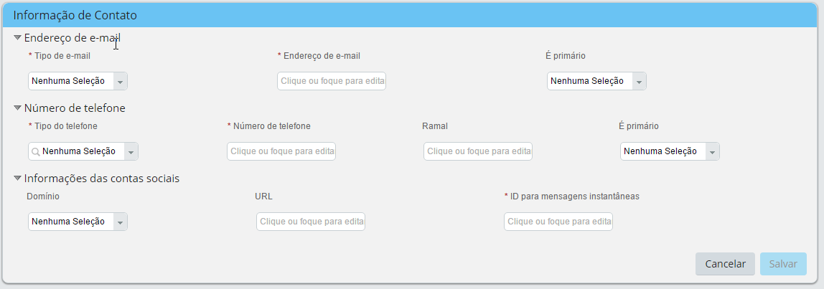
 |  | email-address | Endereço de e-mail | STRING | P0105-RID_LONG | 100 | Si | Endereço de email | Si | NO | No | NO | NO | M | V | T | M | M | V | V | V
X |  | isPrimary | É primário | BOOLEAN |  | 1 | Si | É Primário | No | Boolean: True/False | No | NO | NO | M | V | T | M | M | V | V | V

Endereço
VOLTAR A TABELA DE CONTEÚDOS |  |  | Lista de Valores
Alinhamento do Processo | Refinamento da configuração | Endereço
 |  | homeAddress |  |  |  |  |  |  |  |  |  |  |  |  |  |  |  |  |  |  |  |  | Aprenda mais sobre esta funcionalidade:
 |  | Id de Campo | Rótulo SF | SAP | Tipo | Comprimento Máximo | Utilizado? | Rótulo do Cliente | Obrigatório? | Lista de valores | pii (Inf. Sensível) | Precisão Decimal | Otros Campos | Auto-serviço | Gestor | Administrador Corporativo Global | Administrador de Recursos Humanos | Supervisor de Folha de Pagamento | Equipe de Compensação | Equipe da Folha do Pagamento | Información Global del Colaborador | Comentários | O Endereço Residencial permite ao empregado cadastrar distintas direções. Em cada país pode ser definido um formato de endereço específico utilizando os campos disponíveis. Os campos alternativos disponíveis são utilizados para aqueles países que utilizam caracteres não padrão. Este portlet inclui um histórico de datas efetivas.
 |  | start-date | Data inicial | P0006-BEGDA | DATE |  | Si | Data inicial | Si | NO | No | No | No | M | V | T | M | M | V | V | V
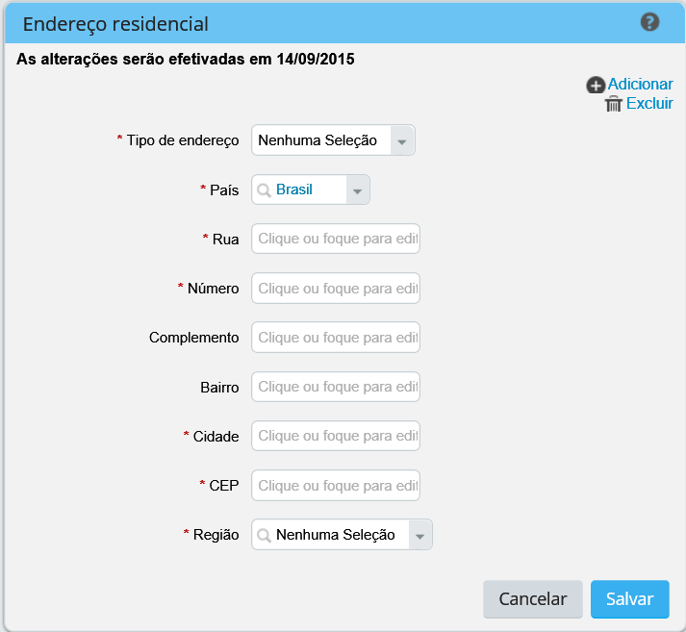
 |  | end-date | Dta final | P0006-ENDDA | DATE |  | Si | Data final | Si | NO | No | No | No | M | V | T | M | M | V | V | V
 |  | address-type | Tipo de endereço | P0006-ANSSA | STRING | 30 | Si | Tipo de Endereço | Si | Picklist: addressType | No | No | No | M | V | T | M | M | V | V | V
 |  | address1 | Rua | P0006-STRAS | STRING | 256 | Si | Rua | Si | NO | No | No | No | M | V | T | M | M | V | V | V
X |  | address2 | Complemtento | P0006-HSNMR | STRING | 256 | Si | Número | Si | NO | No | No | No | M | V | T | M | M | V | V | V
X |  | address3 | Complemento 2 | P0006-POSTA | STRING | 256 | Si | Complemento | No | NO | No | No | No | M | V | T | M | M | V | V | V
X |  | address4 | Bairro | P0006-ORT02 | STRING | 256 | Si | Bairro | Si | NO | No | No | No | M | V | T | M | M | V | V | V
 |  | city | Cidade | P0006-ORT01 | STRING | 256 | Si | Cidade | Si | NO | No | No | No | M | V | T | M | M | V | V | V
 |  | state | Estado | P0006-STATE | STRING | 256 | Si | Região | Si | Picklist: STATE_BRA | No | No | No
 |  | country | País | P0006-LAND1 | STRING | 256 | Si | País | Si | NO | No | No | No
 |  | zip-code | Código Zip (Zip Code) | P0006-PSTLZ | STRING | 256 | Si | CEP | Si | NO | No | No | No | M | V | T | M | M | V | V | V

Contato principal de emergência
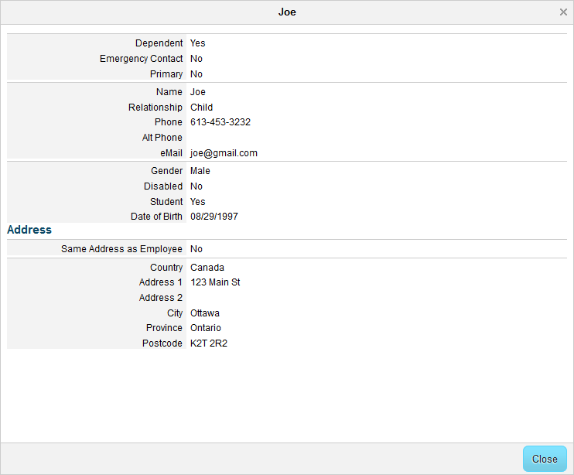
VOLTAR A TABELA DE CONTEÚDOS |  |  | Lista de Valores
Alinhamento do Processo | Refinamento da configuração | Contato de Emergência
 |  | emergencyContactPrimary |  |  |  |  |  |  |  |  |  |  |  |  |  |  |  |  |  |  |  |  | Aprenda mais sobre esta funcionalidade:
 |  | Id de Campo | Rótulo SF | SAP | Tipo | Comprimento Máximo | Utilizado? | Rótulo do Cliente | Obrigatório? | Lista de valores | pii (Inf. Sensível) | Precisão Decimal | Otros Campos | Auto-serviço | Gestor | Administrador Corporativo Global | Administrador de Recursos Humanos | Supervisor de Folha de Pagamento | Equipe de Compensação | Equipe da Folha do Pagamento | Información Global del Colaborador | Comentários | O Contato em Caso de emergência é utilizado para enumerar um ou mais contatos em caso de emergência ou pessoas que estão a cargo do empregado. Os campos que aparecem podem variar sim a pessoa é identificada como dependente o não. Os seguintes campos só aparecem sim o campo dependente é marcado com o valor Sim: • Sexo. • Deficiência • Estudante • Endereço o mesmo que o empregado. • Data de nascimento. • Endereço específico de país. NB: O Campo de endereço se utiliza para definir o endereço de um dependente. Os campos mostrados estão baseados no país selecionado e são definidos com a mesma configuração da Direção de Residência. NB: Ao selecionar “Sim” para o campo Mesmo endereço do que o empregado, a informação armazenada em os campos do empregado vai aparece sobre os mesmos campos no portlet de Contato em caso de emergência.
 |  | name | Nomes | NÃO TEM NO SAP | STRING | 256 | Si | Nome | Si | NO | No | No | No | M | V | T | M | M | V | V | M
 |  | relationship | Relação |  | STRING | 30 | No | Relação | Si | Picklist: RELACION | No | No | No | M | V | T | M | M | V | V | M
 |  | primary_flag | Primario |  | BOOLEAN | 1 | Si | Principal | Si | Boolean: True/False | No | No | No | M | V | T | M | M | V | V | M
 |  | phone | Número Telefónico |  | STRING | 256 | Si | Telefone | Si | NO | No | No | No | M | V | T | M | M | V | V | M
 |  | second-phone | Telefone alt |  | STRING | 256 | No | Telefone alt | No | NO | No | No | No | M | V | T | M | M | V | V | M
 |  | email | Email |  | STRING | 100 | Si |  | No | NO | No | No | No | M | V | T | M | M | V | V | M
 |  | address | Endereço |  | ADDRESS | 1000 | Si |  | No | NO | No | No | No | M | V | T | M | M | V | V | M
 |  | isDependent | Dependente |  | BOOLEAN |  | No |  | No | Boolean: True/False | No | No | No | M | V | T | M | M | V | V | M
 |  | isEmergencyContact | Contato de emergênci |  | BOOLEAN |  | No |  | No | Boolean: True/False | No | No | No | M | V | T | M | M | V | V | M
 |  | gender | Sexo |  | STRING | 2 | Si |  | No | Sistema (estándar) | No | No | No | M | V | T | M | M | V | V | M
 |  | isDisabled | Capacidades diferentes |  | BOOLEAN |  | No |  | No | Boolean: True/False | No | No | No | M | V | T | M | M | V | V | M
 |  | isStudent | Estudante |  | BOOLEAN |  | No |  | No | Boolean: True/False | No | No | No | M | V | T | M | M | V | V | M
 |  | isAddSameAsEmployee | Mesmo endereço que o colaborador |  | BOOLEAN |  | No |  | No | Boolean: True/False | No | No | No | M | V | T | M | M | V | V | M
 |  | ecNameAlt1 | Nome alternativo |  | STRING | 256 | No |  | No | NO | No | No | No | M | V | T | M | M | V | V | M
 |  | ecNameAlt2 | Sobrenome alternativo |  | STRING | 256 | No |  | No | NO | No | No | No | M | V | T | M | M | V | V | M
 |  | dateOfBirth | Data de nascimento |  | DATE |  | No |  | No | NO | No | No | No | M | V | T | M | M | V | V | M

Informações de Cargo
VOLTAR A TABELA DE CONTEÚDOS |  |  | Lista de Valores
Alinhamento do Processo | Refinamento da configuração | Informaçāo de cargo
 |  | Relaçōes do cargo |  |  |  |  |  |  |  |  |  |  |  |  |  |  |  |  |  |  |  |  |  |  | Aprenda mais sobre esta funcionalidade:
 |  | Id de Campo | Rótulo SF | SAP | Tipo | Comprimento Máximo | Utilizado? | Rótulo do Cliente | Obrigatório? | Lista de valores | pii (Inf. Sensível) | Precisão Decimal | Outros Campos | Auto-serviço | Gestor | Administrador Corporativo Global | Administrador de Recursos Humanos | Supervisor de Folha de Pagamento | Equipe de Compensação | Equipe da Folha de Pagamento | Informaçāo Global do Colaborador | Comentários | System Administrator | Comentários | A informação de emprego é um Portlet baseado no tipo de emprego para o colaborador. Este portlet grava todos os atributos individuais do cargo atual do empregado. NB: FTE (Full time equivalent) é um campo calculado baseado na información de emprego e indica as Horas padrão de trabalho de um empregado ou as horas padrão de trabalho da empresa. NB: O eEstado de emprego é um campo flutuante que deriva das mudanças realizadas a um empregado através de transações. O estado não é configurável. Este é um portlet específico do país e os campos podem ser configurados por país. Este portlet inclui um histórico de datas efetivas.
 |  | start-date | Data inicial |  | DATE |  | Si | Data inicial | Si | NO | NO | NO | NO | V | V | V | V | V | V | M | V
 |  | custom-string1 | custom-string1 |  | STRING | 256 | Si | Holding | No | NO | NO | NO | NO | V | V | V | V | V | V | M | V
 |  | custom-string2 | custom-string2 |  | STRING | 256 | Si | Grupo da Empresa | No | NO | NO | NO | NO | V | V | V | V | V | V | M | V
 |  | custom-string3 | custom-string3 |  | STRING | 256 | Si | Linha de Negócio | No | Picklist: LINEADENEGOCIO (definir) | NO | NO | NO | V | V | V | V | V | V | M | V
X |  | company | Entidade Legal |  | INTEGER | 256 | Si | Empresa | No | Objeto Fundação | NO | NO | NO | V | V | V | V | V | V | M | V |  |  | Trazaer da Posicao. Ter a consideracao de tratar em a integracao com o Infotipo 0001 e 0017
X |  | business-unit | Unidade de negócio |  | INTEGER | 256 | Si | Diretoria | No | Objeto Fundação | NO | NO | NO | V | V | V | V | V | V | M | V |  |  | Trazaer da Posicao
X |  | division | Divisão |  | STRING | 128 | Si | Divisão | No | Objeto Fundação | NO | NO | NO | V | V | V | V | V | V | M | V |  |  | Trazaer da Posicao. Ter a consideracao de tratar em a integracao com o Infotipo 0001 e 0017
X |  | department | Departamento |  | STRING | 128 | Si | Área | No | Objeto Fundação | NO | NO | NO | V | V | V | V | V | V | M | V |  |  | Trazaer da Posicao
X |  | location | Localização |  | STRING | 128 | Si | Cidade | No | Objeto Fundação | NO | NO | NO | V | V | V | V | V | V | M | V |  |  | Trazaer da Posicao
X |  | timezone | Fuso Horario |  | STRING | 128 | No | Fuso horário | Si | Sistema (estándar) | NO | NO | NO | V | V | V | V | V | V | M | V |  |  | Debe estar anidada con el Objeto Ubicación
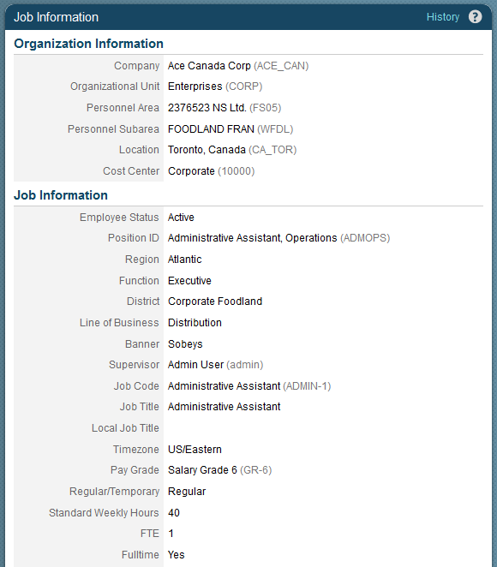
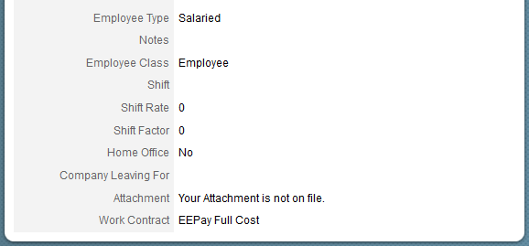
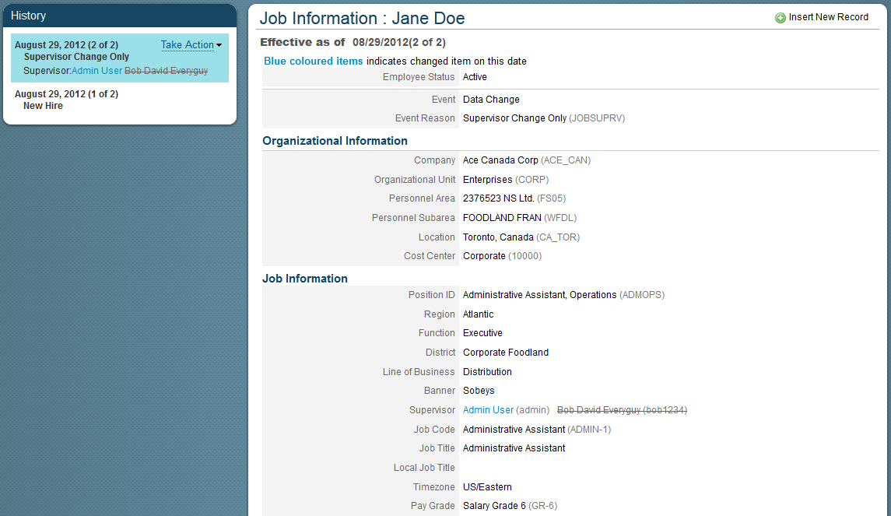

X |  | cost-center | Centro de custo |  | INTEGER | 256 | Si | Centro de custo | Si | Objeto Fundação | NO | NO | NO | V | V | V | V | V | V | M | V |  |  | Trazaer da Posicao. Ter a consideracao de tratar em a integracao com o Infotipo 0001 e 0017
X |  | emplStatus | Estado de emprego |  | STRING | 32 | Si | Status do colaborador | Si | Sistema (estándar) | NO | NO | NO | V | V | V | V | V | V | M | V
X |  | position | Nome da Posição |  | STRING |  | No | Nome da Posição | Si | Objeto Genérico | NO | NO | NO | V | V | V | V | V | V | M | V |  |  | Usado cuando la posición del administrador esta activada
X |  | manager-id | Gestor ID |  | HRIS_FINDUSER | 256 | Si | Chefe | Si | Lista de Usuarios | NO | NO | NO | V | V | V | V | V | V | M | V |  |  | Trazaer da Posicao
 |  | job-code | Código de Cargo |  | STRING | 128 | Si | Código do Cargo | Si | Objeto Fundação | NO | NO | NO | V | V | V | V | V | V | M | V
 |  | job-title | Nome de Cargo |  | STRING | 256 | Si | Nome do Cargo | Si | Objecto de Fundación | NO | NO | NO | V | V | V | V | V | V | M | V |  |  | Sirve para desplegar el Nombre de Cargo en el lugar del Job-Title.
 |  | local-job-title | Titulo de Cargo Local |  | STRING | 256 | No |  |  |  |  |  |  | V | V | V | V | V | V | M | V
X |  | employee-class | Clase de empregado |  | STRING | 256 | Si | Grupo da posição | Si | PickList: EmployeeClass | NO | NO | NO | V | V | V | V | V | V | M | V |  |  | (IT0001 PERSG). Trazer da Posicao
X |  | employee-type | Tipo do empregado |  | STRING | 100 | Si | Subgrupo da posição | Si | PickList: TIPOEMPLEADO | NO | NO | NO | V | V | V | V | V | V | M | V |  |  | Tipo de empleado y clase de empleado son campos enlazados, anidados. (IT0001 PERSK). Trazer da Posicao.
 |  | regular-temp | Tipo de Contrato |  | STRING | 32 | Si | Tipo de Contrato | Si | Picklist: TIPODECONTRATO | NO | NO | NO | V | V | V | V | V | V | M | V
 |  |  |  |  |  |  | Si | Validade do Contrato | No
 |  |  |  |  | STRING | 256 | Si | Código de Exposição do Agente Nocivo | No | Picklist: CODEXPAGNOC
 |  |  |  |  | BOOLEAN |  | Si | Periculosidade | No | Si/No
 |  |  |  |  | BOOLEAN |  | Si | Optante FGTS | Si | Si/No
 |  |  |  |  | DATE |  | Si | Data do FGTS | Si
 |  |  |  |  | LONG |  | Si | Porcentagem do FGTS | Si
 |  | is-fulltime-employee | Is full time? |  | BOOLEAN |  | Si | É colaborador em tempo integral? | Si | Si/No | NO | NO | NO | V | V | V | V | V | V | M | V
 |  | fte | FTE |  | DOUBLE | 256 | Si | Carga horária | Si | No | NO | NO | NO | V | V | V | V | V | V | M | V |  |  | FTE (Full time equivalent) é um campo calculado baseado na información de emprego e indica as Horas padrão de trabalho de um empregado ou as horas padrão de trabalho da empresa.
 |  | is-shift-employee | É colaborador de turno? |  | BOOLEAN |  | Si | É colaborador de turno? | Si | Si/No | NO | NO | NO | V | V | V | V | V | V | M | V
 |  | shift-code | Código do turno |  | STRING | 256 | Si | Código do turno | No | PickList por definir: JORNADADETRABAJO | NO | NO | NO | V | V | V | V | V | V | M | V
 |  | pay-grade | Nível Salarial |  | STRING | 256 | Si | Nível Salarial | No | Objeto Fundação | NO | NO | NO | V | V | V | V | V | V | M | V
 |  | standard-hours | Horas semanais padrão |  | DOUBLE | 256 | Si | Horas semanais padrão | Si | No | NO | NO | NO | V | V | V | V | V | V | M | V
 |  | notes | Anotações |  | STRING | 4000 | Si | Observações | No |  | NO | NO | NO | V | V | V | V | V | V | M | V
 |  | attachment-id | Anexos |  | LONG |  | Si |  | No |  | NO | NO | NO | V | V | V | V | V | V | M | V
 |  | shift-rate | Shift Rate |  | DOUBLE |  | No |  |  |  |  |  |  | V | V | V | V | V | V | M | V
 |  | shift-factor | Shift Factor |  | DOUBLE |  | No |  |  |  |  |  |  | V | V | V | V | V | V | M | V
 |  | work-period | Período trabalhado |  | STRING | 100 | No |  |  |  |  |  |  | V | V | V | V | V | V | M | V
 |  | gov-grant-amount | Government Grant Amount |  | DOUBLE |  | No |  |  |  |  |  |  | V | V | V | V | V | V | M | V
 |  | manager-category | Manager Category |  | STRING | 256 | No |  |  |  |  |  |  | V | V | V | V | V | V | M | V
 |  | supervisor-level | Supervisor Level |  | STRING | 256 | No |  |  |  |  |  |  | V | V | V | V | V | V | M | V
 |  | is-cross-border-worker | Is Cross Border Worker |  | BOOLEAN |  | No |  |  | Si/No | NO | NO | NO | V | V | V | V | V | V | M | V |  |  | Cross-border workers são pessoas que trabalham em um país e moram em outro.
 |  | is-volunteer | É voluntário |  | BOOLEAN |  | No |  |  | Si/No |  |  |  | V | V | V | V | V | V | M | V
 |  | expected-return-date | Expected return date |  | DATE |  | No |  |  |  |  |  |  | V | V | V | V | V | V | M | V
 |  | is-home-worker | Is home worker |  | BOOLEAN |  | No |  |  | Si/No |  |  |  | V | V | V | V | V | V | M | V
 |  | acquired-from-company | Adiquirido pela empresa |  | STRING | 56 | No |  | No |  | NO | NO | NO | V | V | V | V | V | V | M | V |  |  | Para registrar a antiga empresa onde o empregado trabalhaba
 |  | hire-source | Fuente de Contratação |  | STRING | 100 | No |  | No |  | NO | NO | NO | V | V | V | V | V | V | M | V
 |  | hire-source-details | Detalhes da fuente de contratação |  | STRING | 256 | No |  | No |  | NO | NO | NO | V | V | V | V | V | V | M | V
 |  | company-leaving-for | Empresa para a qual está saindo |  | STRING | 256 | No |  | No |  | NO | NO | NO | V | V | V | V | V | V | M | V
 |  | workingDaysPerWeek | Dias semanais trabalhados |  |  |  | No |  |  |  |  |  |  | V | V | V | V | V | V | M | V

Info Empr - Ao Contratar
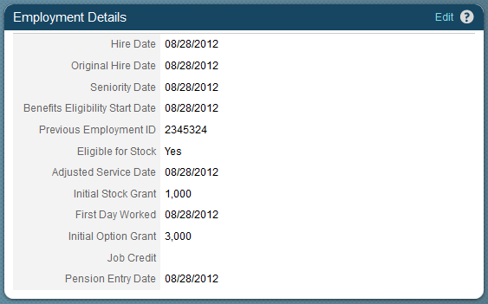
VOLTAR A TABELA DE CONTEÚDOS |  |  | Lista de Valores
Alinhamento do Processo | Refinamento da configuração | Detalhes do Emprego
 |  | Informaçāo do empregado a contratar |  |  |  |  |  |  |  |  |  |  |  |  |  |  |  |  |  |  |  |  | Aprenda mais sobre esta funcionalidade:
 |  | Id de Campo | Rótulo SF | SAP | Tipo | Comprimento Máximo | Utilizado? | Rótulo do Cliente | Obrigatório? | Lista de valores | pii (Inf. Sensível) | Precisão Decimal | Outros Campos | Auto-serviço | Gestor | Administrador Corporativo Global | Administrador de Recursos Humanos | Supervisor de Folha de Pagamento | Equipe de Compensação | Equipe da Folha de Pagamento | Informaçāo Global do Colaborador | Comentários | A Informação de Emprego define o nível de compromiso da informação para um colaborador que resume a informaçaão mais recente da contratação deste, tanto elegíveis sobre o estoque como benefícios relacionados. NB: A Informação do Colaborador divide-se em duas sessões: - Contratar - Término contrato Estes estão agrupados na mesma seção na UI e a funcionalidade do portlet mas os campos de término de contrato sólo se mostrará cuando termina la contratación del empleado. Isso também significa que os campos personalizados se dividem entre as duas partes como se indica. Trata-se de um portlet para un país específico e os campos podem ser configurados de forma individual por país.
 |  | start-date | Fecha inicio | RP50G-EINDA | DATE | 256 | Si | Data de contratação | Si | No | No | No | No | NO | V | T | M | M | V | V | V | Inserir no IT 0041
 |  | originalStartDate | Fecha original inicio |  | DATE | 256 | Si | Data do ingresso na empresa | No | No | No | No | No | NO | V | T | M | M | V | V | V | Nao Inserir no IT 0041
 |  | seniorityDate | Fecha de antigüedad |  | DATE | 256 | No | Data Antiguidade | Si | No | No | No | No | NO | V | T | M | M | V | V | V
 |  | benefits-eligibility-start-date | Fecha inicio beneficios elegibles |  | DATE | 256 | No | Data inicial beneficios |  |  |  |  |  | NO | V | T | M | M | V | V | V
 |  | custom-date1 | custom-date1 |  | DATE |  | No | Data de feriados obrigatórios | Si | No | No | No | No | NO | V | T | M | M | V | V | V
 |  | custom-date2 | custom-date2 |  | DATE |  | No | Data feriado progressiva | No | No | No | No | No | NO | V | T | M | M | V | V | V
 |  | custom-date21 | custom-date21 |  | DATE |  | Si | Data da aposentadoria | No | No | No | No | No | NO | V | T | M | M | V | V | V | Nao Inserir no IT 0041
 |  | serviceDate | Fecha Servicio |  | DATE | 256 | No |  |  |  |  |  |  | NO | V | T | M | M | V | V | V
 |  | professionalServiceDate | Fecha Servicio Profesional |  | DATE | 256 | No |  |  |  |  |  |  | NO | V | T | M | M | V | V | V
 |  | eligibleForStock | Eligible para Stock |  | BOOLEAN | 256 | No |  | No | Boolean: True/False | No | No | No | NO | V | T | M | M | V | V | V
 |  | prevEmployeeId | ID previo del empleado |  | STRING | 256 | No |  | No | No | No | No | No | NO | V | T | M | M | V | V | V
 |  | initialStockGrant | Stock inicial concedido |  | LONG | 256 | No |  |  |  |  |  |  | NO | V | T | M | M | V | V | V
 |  | initialOptionGrant | Opción inicial concedida |  | LONG | 256 | No |  |  |  |  |  |  | NO | V | T | M | M | V | V | V
 |  | jobCredit | Crédito de empleo |  | STRING | 256 | No |  | No | No | No | No | No | NO | V | T | M | M | V | V | V
 |  | firstDateWorked | Primera Fecha Trabajada |  | DATE | 256 | No |  | No | No | No | No | No | NO | V | T | M | M | V | V | V

Info Empr - Ao Demitir
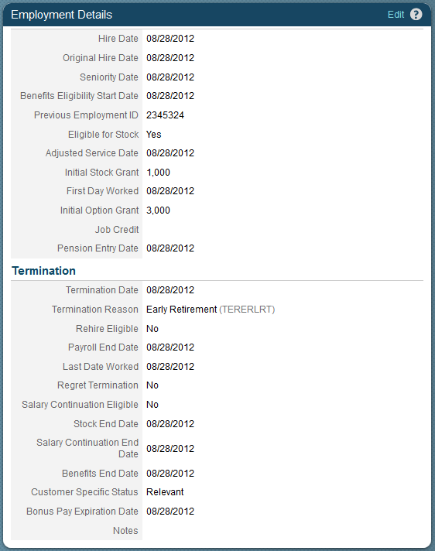
VOLTAR A TABELA DE CONTEÚDOS |  |  | Lista de Valores
Alinhamento do Processo | Refinamento da configuração | Terminacion Relacion Laboral
 |  | Informaçāo do empregado a demitir (Employment Info - At Term) |  |  |  |  |  |  |  |  |  |  |  |  |  |  |  |  |  |  |  |  | Aprenda mais sobre esta funcionalidade:
 |  | Id de Campo | Etiqueta SF | SAP | Tipo | Longitud Máxima | Utilizado? | Etiqueta de Cliente | Requerido? | Listado de Valores | pii | Precisión Decimal | Otros Campos | Autoservicio | Manager | Administrador Global Corporativo | Administrador de Recursos Humanos | Supervisor de Remuneraciones | Consulta Compensaciones | Consulta de Remuneraciones | Información Global del Colaborador | Comentarios | A Informação de Emprego define o nível de compromiso da informação para um colaborador que resume a informaçaão mais recente da contratação deste, tanto elegíveis sobre o estoque como benefícios relacionados. NB: A Informação do Colaborador divide-se em duas sessões: - Contratar - Término contrato Estes estão agrupados na mesma seção na UI e a funcionalidade do portlet mas os campos de término de contrato sólo se mostrará cuando termina la contratación del empleado. Isso também significa que os campos personalizados se dividem entre as duas partes como se indica. Trata-se de um portlet para un país específico e os campos podem ser configurados de forma individual por país.
 |  | end-date | Fecha Finiquito |  | DATE | 256 | Si | Data de demissão | Si | NO | No | No | No | NO | V | T | M | M | V | V | V
 |  | Event-Reason | Event Reason |  | STRING | 128 | Si | Motivo da demissão | Si | Picklist:motivosdemissão
 |  | okToRehire | Elegibilidad Recontratación |  | DATE | 256 | Si | Readmisão | No | Boolean: True/False | No | No | No | NO | V | T | M | M | V | V | V
 |  | payrollEndDate | Fecha Fin Nómina |  | DATE | 256 | No | Data final da folha de pagamento | No | NO | No | No | No | NO | V | T | M | M | V | V | V
 |  | lastDateWorked | Último día trabajado |  | DATE | 256 | No | Última dia de trabalho | No | NO | No | No | No | NO | V | T | M | M | V | V | V
 |  | regretTermination | Terminación Lamentada |  | BOOLEAN | 256 | Si | Demissão lamentada | No | Boolean: True/False | No | No | No | NO | V | T | M | M | V | V | V
 |  | notes | Notas |  | STRING | 4000 bytes | Si | Observações | No | NO | No | No | No | NO | V | T | M | M | V | V | V
 |  | eligibleForSalContinuation | Elegibilidad Continuidad Sueldo |  | BOOLEAN | 256 | No |  | No | Boolean: True/False | No | No | No | NO | V | T | M | M | V | V | V
 |  | stockEndDate | Fecha fin acciones |  | DATE | 256 | No |  | No | NO | No | No | No | NO | V | T | M | M | V | V | V
 |  | salary-end-date | Fecha fin continuidad sueldo |  | DATE | 256 | No |  | No | NO | No | No | No | NO | V | T | M | M | V | V | V
 |  | benefitsEndDate | Fecha fin beneficios |  | DATE | 256 | No |  | No | NO | No | No | No | NO | V | T | M | M | V | V | V
 |  | bonusPayExpirationDate | Fecha vencimiento bonus |  | DATE |  | No |  | No | NO | No | No | No | NO | V | T | M | M | V | V | V

Informaçāo de Compensaçāo
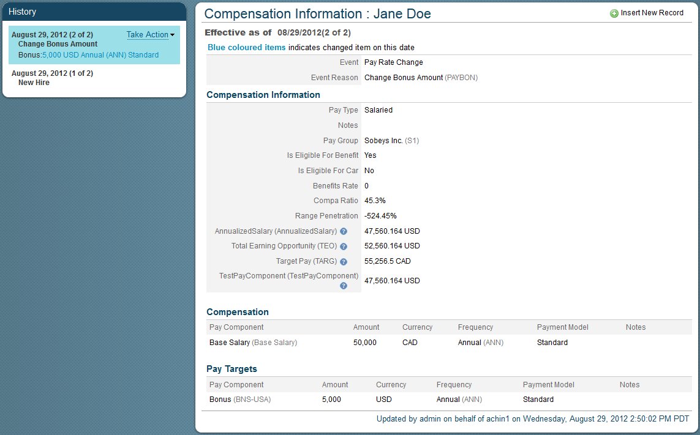
VOLTAR A TABELA DE CONTEÚDOS |  |  | Lista de Valores
Alinhamento do Processo | Refinamento da configuração | Informaçāo de Compensaçāo
 |  | Informaçāo de Compensaçāo |  |  |  |  |  |  |  |  |  |  |  |  |  |  |  |  |  |  |  |  |  |  | Aprenda mais sobre esta funcionalidade:
 |  | Id de Campo | Rótulo SF | Tipo | SAP | Comprimento Máximo | Utilizado? | Rótulo do Cliente | Obrigatório? | Lista de valores | pii (Inf. Sensível) | Precisão Decimal | Outros Campos | Auto-serviço | Gestor | Administrador Corporativo Global | Administrador de Recursos Humanos | Supervisor de Folha de Pagamento | Equipe de Compensação | Equipe da Folha de Pagamento | Informaçāo Global do Colaborador | Comentários | System Administrator | Comments | O Portlet de informação de Compensação é utilizado para definir os elementos de pgto en alto nível que são associados com um Colaborador. Generalmente a informação armazenada é um não-pagamento específico. NB: A Informação de Compensação, os Componentes de Pgto e os Objetivos de Pgto são classificados en UI mediante o cabeçalho geral de informação de Compensação. Cada Grupo de Componente de Pgto definido também é visível e se pode calcular sob este portlet e seu acesso é administrado por RBP. Este é um portlet específico para um país e os campos podem ser configurados por país. Este portlet inclui um histórico de datas efetivas.
 |  | start-date | Fecha inicio | DATE |  |  | Si | Data inicial | Si | NO | NO | NO | NO | NO | V | T | M | M | V | V | NO
 |  | pay-type | Tipo de pago | STRING |  | 256 | Si | Tipo de Pagamento | Si | Picklist: TIPODERENTA | NO | NO | NO | NO | V | T | M | M | V | V | NO
 |  | pay-group | Grupo de pago | STRING |  |  | Si | Área de Folha Pagamento | Si | Objeto Área de Folha Pagamento | NO | NO | NO | NO | V | T | M | M | V | V | NO
 |  | is-eligible-for-car | Elegible para auto | BOOLEAN |  |  | No | Elegíveis para carro | Si | Si/No | NO | NO | NO | NO | V | T | M | M | V | V | NO
 |  | compa-ratio | Compa Ratio | DOUBLE |  |  | Si | Rate de Remuneração | No | NO | NO | NO | NO | NO | V | T | M | M | V | V | NO |  |  | Compa Ratio: Salario Actual / Promedio de tu banda salarial. Indica si estas sobre el promedio de mercado (comparatio mayor a 100%) o si estás bajo el mercado.
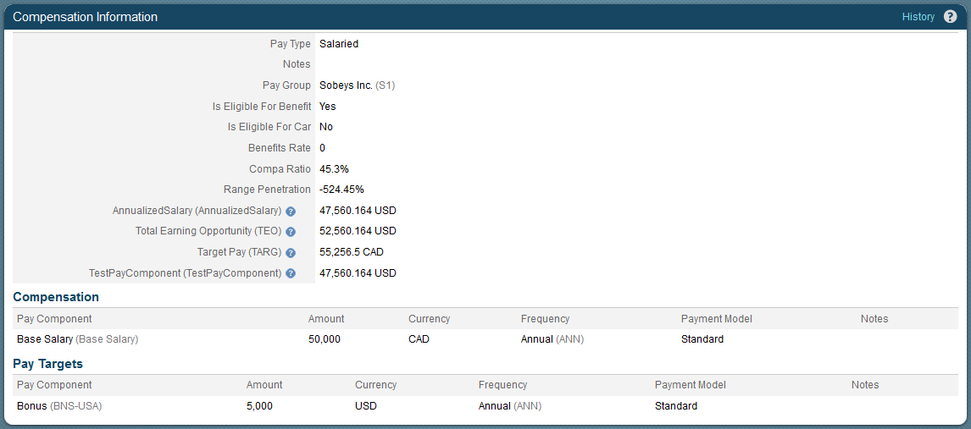
 |  | range-penetration | Rango Penetración | DOUBLE |  |  | Si | Range de Faixa | No | NO | NO | NO | NO | NO | V | T | M | M | V | V | NO |  |  | Rango de pentración corresponde al Nivel de un pago individual comparado con toda la banda salarial. Rango de penetración = (Pago - Valor mínimo de la banda) / Máximo valor de la banda - Mínimo valor de la banda)
 |  | is-eligible-for-benefits | Elegible para beneficios | BOOLEAN |  |  | No |  | No | Si/No | NO | NO | NO | NO | V | T | M | M | V | V | NO
 |  | benefits-rate | Tasa de beneficios | DOUBLE |  | 256 | No |  | No | Si/No | NO | NO | NO | NO | V | T | M | M | V | V | NO
 |  | notes | Notas | STRING |  | 4000 bytes | No | Anotações | No |  | NO | NO | NO | NO | V | T | M | M | V | V | NO

Roles y Grupos
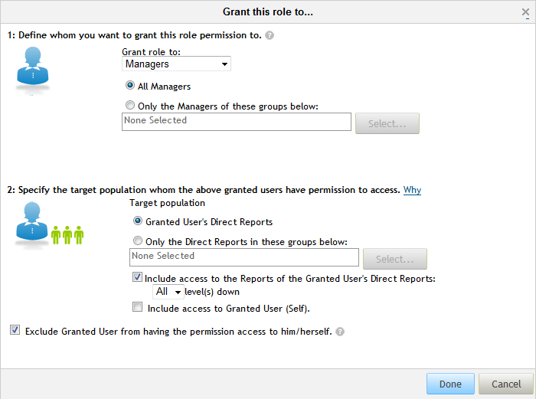
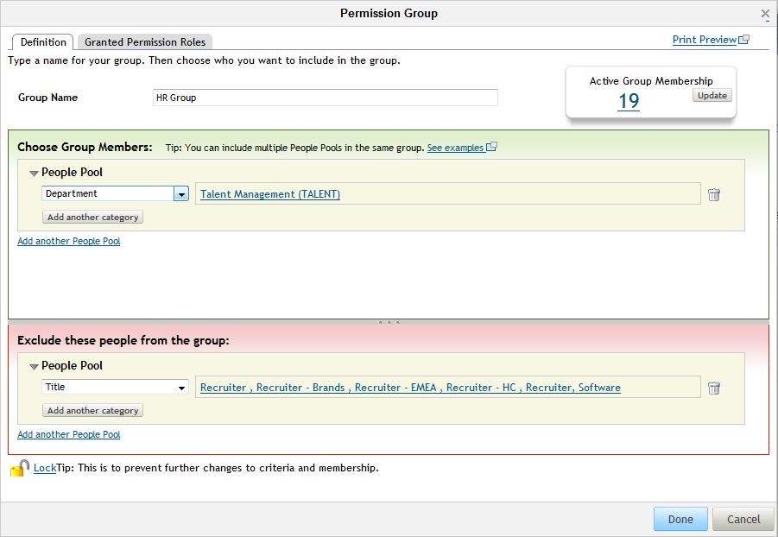
VOLTAR A TABELA DE CONTEÚDOS |  |  | Lista de Valores
Iteración 2 Cambios | Iteración 3 Cambios |  |  | Iteración 2 Cambios | Iteración 3 Cambios
 |  | Grupos RBP Meta |  |  |  | RBP Roles to Groups |  |  | Aprenda más sobre esta funcionalidad:
 |  | Nombre de Grupo | Descripción de Grupo |  |  | Población privilegiada | Rol | Población meta | Una vez que los roles están definidos en el sistema, se deben definir los grupos que se asociarán a estos roles y a los grupos meta a los cuales tendrán acceso. Dentro de cada rol, múltiples grupos pueden ser definidos para determinar ambas agrupaciones (Grupo Privilegiado y Grupo Meta).
 |  | Empleados | Todos los usuarios |  |  | Empleados | Empleado | A sí mismo
 |  | Managers | Todos los usuarios con subordinado directo |  |  | Managers | Manager | Subordinados de 1er nivel
 |  | Managers de 2do nivel | Todos los usuarios con 2 niveles de subordinados |  |  | Managers de 2do nivel | Managers 2do nivel | Subordinados de 2do nivel
 |  | Managers de RR.HH. | Todos los usuarios definidos como Manager de RR.HH en el Portlet de Relaciones del puesto. |  |  | Managers de RR.HH. | Manager RR.HH. | Empleados reportados a RR.HH.
 |  | Administradores | Lista de usuarios: adminsf |  |  | Administradores | Administrador de sistema | Todos los empleados

Def Roles y Perfiles
Volver a la Tabla de Contenidos
Iteration 2 Change | Iteration 3 Change
 |  | Definición de Roles y Perfiles - General |  |  |  |  |  |  | Aprenda más sobre esta funcionalidad:
 |  | Permisos | Empleado | Jefe | Jefe 2do nivel | Gestor de RRHH | Administrador del Sistema | Comentarios | En esta sección se describe cada uno de los permisos que no sean dependientes de los datos individuales o portlets dentro del sistema central del empleado. Cada uno de estos permisos están divididos por roles.
 |  | Ciclo de vida del empleado
 |  | Actualizar Registros de Empleados / Tomar acciones |  |  |  |  |  | Controla cuando el botón "Actualizar registros de empleados" es visible.
 |  | Gestionar Altas Pendientes |  |  |  |  |  | Esta función es utilizada en conjunto con el módulo de Reclutamiento de forma que se pueda contratar a los candidatos que fueron seleccionados en Employee Central.
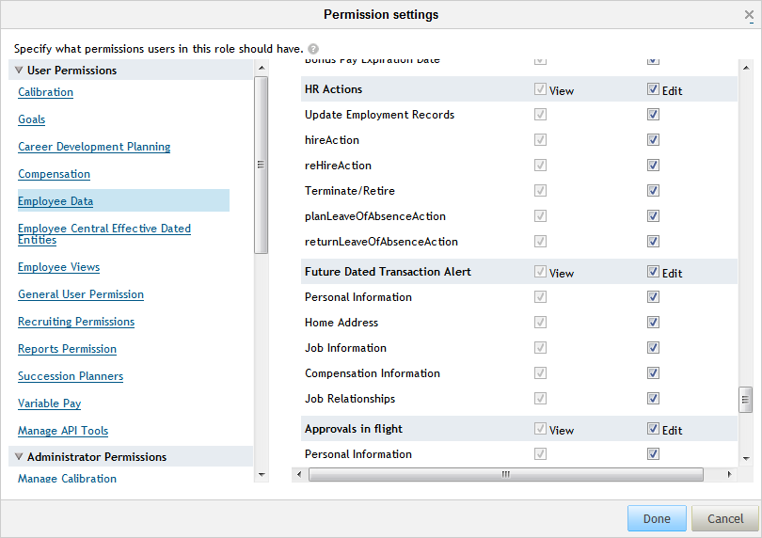
 |  | Contratación |  |  |  |  |  | Permite la contratación de nuevos empleados
 |  | Recontratación |  |  |  |  |  | Permite la Recontratación de empleados
 |  | Finiquito |  |  |  |  |  | Permite la realización del finiquito de un empleado
 |  | Ausencias |  |  |  |  |  | Permite manejar la opción "Empleado Ausente"
 |  | Regreso de Ausencias |  |  |  |  |  | Permite manejar la Opción Enabling the user to return an Employee from a Leave of Absence
 |  | Verificar Niveles Superiores |  |  |  |  |  | Permite el usuario a seleccionar niveles superiores al suyo.
 |  | Ajustes Generales
 |  | Verificar Usuarios Inactivos |  |  |  |  |  | Los usuarios inactivos incluyen a los empleados finiquitados y usuarios inactivos del sistema.
 |  | Gestión de Proxy |  |  |  |  |  | Gestión de Proxy te permite definir quienes pueden tener la opción "Propietario ahora" en su usuario. (Para la firma "a nombre de")
 |  | Cambios Masivos |  |  |  |  |  | Los cambios masivos permiten al usuario realizar cambios de un grupo específico de empleados a través de una simple transacción.
 |  | Tablas de Conversión de Moneda |  |  |  |  |  | Permite al usuario a realizar conversiones de monedas dentro del sistema.
 |  | Acceso Mobile |  |  |  |  |  | Permite al usuario a verificar el perfil básico y realizar aprobaciones desde un dispositivo móvil.
 |  | Transacciones con Fecha en el Futuro
 |  | Información personal |  |  |  |  |  | Las transacciones con fecha en el futuro son cambios realizados por el empleado cuya fecha efectiva será en el futuro. Dichos registros serán guardados/aprobados y se activarán una vez que llegue a la fecha efectiva.
 |  | Direcciones
 |  | Información de Empleo
 |  | Información de Compensación
 |  | Relaciones de Puestos
 |  | Aprovaciones "in the flight"
 |  | Información Personal |  |  |  |  |  | Aprobaciones "in the flight" se refiere a las transacciones que están en proceso de aprobación para un empleado. Este acceso va a permitir a los usuarios a visualizar el progreso actual de la transacción y los cambios. Visualización = Posibilitar que verifique si una transacción está pendiente de aprobación, pero sin detalles. Edición = Verificar los registros que están pendientes de aprobación y ver detalles de los cambios.
 |  | Información de Empleo
 |  | Informaicón de Compensaciones
 |  | Spot Bonus
 |  | Detalles de Empleado
 |  | Relaciones de Puestos
 |  | Historico de Aprobaciones de Workflows
 |  | Información Personal |  |  |  |  |  | El historico de aprobación de workflows permitirá al usuario verificar la historia de aprobación con comentarios que permitieron que esta transacción esté activa. Nota: el usuario precisará tener acceso a Historico en el portlet específico para verificar esta funcionalidad.
 |  | Información de Empleo
 |  | Información de Compensación
 |  | Relaciones de Puestos
 |  | Reportabilidad
 |  | Templates de Reportes Estándares |  |  |  |  |  | Los reportes estándares son templates básicos de reportes comunes que es parte de la implementación. Nota: no son configurables por cliente.
 |  | Dashboards |  |  |  |  |  | Dashboards permiten al usuario ver los reportes previamente armados en los cuales verá los resultados a la vista.
 |  | Creación de Reportes AdHoc |  |  |  |  |  | Permite a los usuarios realizar la creación de un reporte Ad Hoc utilizando los esquemas de EC de forma de que pueda extraer y realizar agrupaciones básicas de datos de EC en el sistema. Esto también permitirá al usuario a compartir reportes creados por otros usuarios.
 |  | Generar Reportes AdHoc |  |  |  |  |  | Permite a los usuarios a ejecutar un reporte Ad Hoc por más que hayan sido creados por ellos mismos (si los permisos son concedidos) o reportes compartidos por otro empleado.
 |  | Reportes de Hoja de Cálculo |  |  |  |  |  | Reportes de hoja de cálculo son reportes creados de forma customizada que será visualizado a través de la parte de Reportes Ad Hoc. Estos reportes serán creados por SF y se subirán al sistema a través de Provisioning. Los usuarios podrán apenas ejecutar el reporte con el Ad Hoc Basis.
 |  | Funciones de Administrador
 |  | Importar Datos de Empleados |  |  |  |  |  | Permite al usuario importar datos de empleado dentro de las áreas de portlets.
 |  | Gestionar Objetos de Fundación |  |  |  |  |  | Permite al usuario a actualizar/agregar/borrar Objetos de Fundación del sistema.
 |  | Gestionar Objetos Genericos |  |  |  |  |  | Permite al usuario configurar, leer/escribir e/o importar objetos Genericos
 |  | Gestionar Posiciones
 |  | Gestionar Solicitudes de Workflow |  |  |  |  |  | Permite al usuario a gestionar solicitudes de workflow actuales y anteriores dentro del sistema.
 |  | Gestionar Grupos de Workflow |  |  |  |  |  | Permite a los usuarios a gestionar los grupos de workflow que son utilizados en el proceso de aprobación.
 |  | Gestionar Listas Desplegables (Picklist) |  |  |  |  |  | Permite al usuario actualizar/agregar/borrar listas desplegables en el sistema. Enable the User to update/add/delete Picklists within the system

